2021
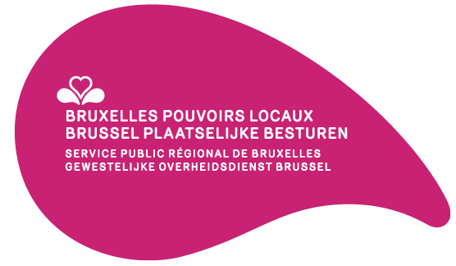

 | Égalité des chances — Lutte contre le racisme et inclusion des personnes en situation de handicap | Projets sélectionnés Gelijke kansen — Bestrijding van racisme en integratie van personen met een handicap | Geselecteerde projecten
Communes Gemeenten | Intitulés des projets Projecttitels | Montants octroyés Toegekende bedragen (EUR)
Anderlecht Anderlecht | Aménagement d’un jardin inclusif et création d’outils pédagogiques accessibles | 20,000
 | Création d’un groupe de traducteurs, relecteurs en FALC | 2,460
Berchem-Sainte-Agathe Sint-Agatha-Berchem | Anders?! Ja en dan? Groeien in vertrouwen, groeien naar tolerantie | 11,160
Evere Evere | Et ta sœur | 5,270
 | Formation à la langue des signes française pour le personnel communal adm. | 6,550
Ganshoren Ganshoren | Journée multiculturelle | 6,100
Ixelles Elsene | Amélioration de l’accessibilité des services communaux aux personnes sourdes et malentendantes | 9,500
Koekelberg Koekelberg | Demandeurs d’Asile | 10,000
 | Sculpture Chais'art | 15,000
Molenbeek-Saint-Jean Sint-Jans-Molenbeek | Inclusion des personnes en situation de handicap | 27,000
 | La chance pour tous | 6,900
Saint-Josse-ten-Noode Sint-Joost-ten-Node | Inclusion pour tou.te.s ! | 10,180
Schaerbeek Schaarbeek | DRARI : le podcast sur la jeunesse maghrébine | 14,710
 | Commerces pour tous | 15,000
Uccle Ukkel | À la découverte de la langue des signes | 5,800
Woluwe-Saint-Lambert Sint-Lambrechts-Woluwe | Woluwe-Saint-Lambert agit pour plus d’inclusions | 6,720
Woluwe-Saint-Pierre Sint-Pieters-Woluwe | Amélioration de l’accessibilité numérique de l’administration communale de Woluwe-Saint-Pierre | 2,450
Totaux – Totalen |  | 174,800

